Planilha1
Reações (kN/m)
 | aa |  | bb |  | cc |  |  |  |  |  |  |  |  |  |  |  |  |  | trac inf |  | trac sup |  | trac dir
0 | 0 | 0 | 0 | 0 | 0 | 0 | 0 | 0 | 0 | 0 | 2.4 | 2 | 0 | 5.00 m | 2.4 | 2 | 6.00 m | 0.00 m | 0 | 0.00 m | 6.00 m | 5.00 m | 0.00 m
142.85714286 | 0 | 142.85714286 | 0 | 142.85714286 | 0 | 5 | 0 | 0 | 0 | 0 | 3.6 | 3 | 0 | 5.00 m | 3.6 | 3 | 6.00 m | 0.00 m | 0 | 0.00 m | 6.00 m | 5.00 m | 0.00 m
142.85714286 | 0 | 142.85714286 | 0 | 142.85714286 | 6 | 5 | 6 | 0 | 6
142.85714286 | 0 | 142.85714286 | 0 | 142.85714286 | 6 | 0 | 6 | 0 | 6
142.85714286 | 0 | 142.85714286 | 6 | 142.85714286 | 0.5 | 0 | 0 | 0 | 6.5
857.14285714 | 0 | 857.14285714 | 6 | 857.14285714 | 0.5 |  |  | 5 | 6.5
857.14285714 | 0 | 857.14285714 | 0 | 857.14285714 | 6 |  |  | 5 | 6
857.14285714 | 0 | 857.14285714 | 0 | 857.14285714 | 6 |  |  | 5 | 6
857.14285714 | 0 | 857.14285714 | 0 | 857.14285714 | 0 |  |  | 5 | 0
1000 | 0 | 1000 | 0 | 1000 | 0 |  |  | 5 | 0
 |  |  |  |  |  |  |  | 5 | 0
 |  |  |  |  |  |  |  | 0 | 0
 |  |  |  |  |  |  |  | 0 | 0

Dados
 |  |  | Cargas |  | Rigidez |  | Momentos Fletores
 |  |  | fd,ser | 5.78 kN/m² | αi | 0.8625 | Mdx | 1.47 kNm/m
 | Vãos |  | fd | 9.56 kN/m² | Eci | 33600 MPa | Mdy | 7.31 kNm/m
 | lx | 6.30 m |  |  | Ecs | 28980 MPa | Mdxe | 0.00 kNm/m
 | ly | 3.35 m |  |  | D | 4347 kNm | Mdye | -13.00 kNm/m

 | Carga |  | Laje em Balanço |  | Flecha |  | Reações de Apoio
 | gk | 5.33 kN/m² | Pvk | 2.50 kN/m | W0 | 0.8 mm | Rdx | 11.64 kN/m
 | qk | 1.50 kN/m² | Phk | 1.00 kN/m | W∞ | 3.0 mm | Rdy | 0.94 kN/m
 | ψ2 | 0.3 | H | 1.20 m | Wadm | 13.4 mm | Rdxe | 19.40 kN/m
 |  |  |  |  | Ok! |  | Rdye | 0.00 kN/m
Momentos Fletores (kNm/m)
 | aa |  | bb |  | cc |  |  |  |  |  | 0,00 kNm/m |  | me esq |  | me sup |  | me inf |  | mv x |  | mvao y |  | trac inf
0 | 0 | 0 | 0 | 0 | 0 | 0 | 0 | 0 | 0 | 0 | 3 | 0 | 3 | 2.5 | 6.6 | 2.5 | 0 | 2 | 3 | 2.5 | 2.4 | 0.00 m | 0
142.85714286 | 0 | 142.85714286 | 0 | 142.85714286 | 0 | 5 | 0 | 0 | 0 | 0 | 3 | 0 | 3 | 2.5 | 5.4 | 2.5 | 0 | 3 | 3 | 2.5 | 3.6 | 0.00 m | 0
142.85714286 | 0 | 142.85714286 | 0 | 142.85714286 | 6 | 5 | 6 | 0 | 6
142.85714286 | 0 | 142.85714286 | 0 | 142.85714286 | 6 | 0 | 6 | 0 | 6
142.85714286 | 0 | 142.85714286 | 6 | 142.85714286 | 0.5 | 0 | 0 | 0 | 6.5
857.14285714 | 0 | 857.14285714 | 6 | 857.14285714 | 0.5 |  |  | 5 | 6.5
857.14285714 | 0 | 857.14285714 | 0 | 857.14285714 | 6 |  |  | 5 | 6
857.14285714 | 0 | 857.14285714 | 0 | 857.14285714 | 6 |  |  | 5 | 6
857.14285714 | 0 | 857.14285714 | 0 | 857.14285714 | 0 |  |  | 5 | 0
1000 | 0 | 1000 | 0 | 1000 | 0 |  |  | 5 | 0
 |  |  |  |  |  |  |  | 5 | 0
 |  |  |  |  |  |  |  | 0 | 0
 |  |  |  |  |  |  |  | 0 | 0
 | Vinculação
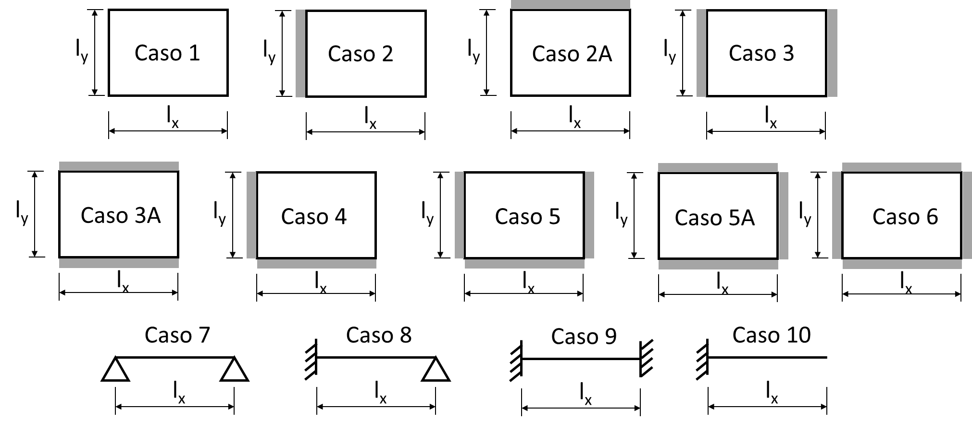
 | Caso | 2a

 | Concreto
 | fck | 25 MPa
 | αe | 1.2

 | Espessura
 | h | 0.12 m

 | Fluência
 | φ | 2.5

20181026

